はじめに
はじめに
このエクセルファイルは、メルカリShopsの商品登録をCSVで実施する際に、編集しやすいようにエクセル形式でまとめたものです。
メルカリShopsでCSVで商品登録をする際は、後述するやり方で必ずCSVに変換した上でデータをアップロードしてください。

保護ビューの警告が出た場合
以下のような警告が出た場合は、［編集を有効にする］ボタンをクリックしてエクセルで編集を開始してください。

テンプレートの使い方
赤い項目は必須項目ですので、必ず入力してください。

⑪〜⑮はプルダウンの選択形式になっているので、プルダウンから項目をお選びください。
① | ② | ③ | ④ | ⑤ | ⑥ | ⑦ | ⑧ | ⑨ | ⑩ | ⑪ | ⑫ | ⑬ | ⑭ | ⑮
商品画像名_1〜10 | 商品名 | 商品説明 | SKU1_種類 | SKU1_在庫数 | SKU1_商品管理コード | SKU1_JANコード | ブランドID | 販売価格 | カテゴリID | 商品の状態 | 配送方法 | 発送元の地域 | 発送までの日数 | 商品ステータス

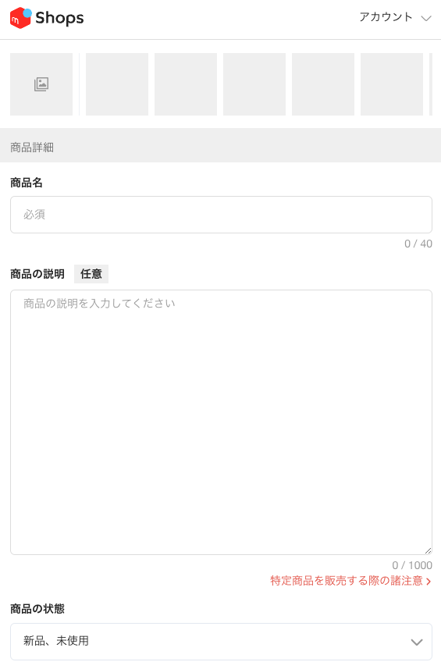
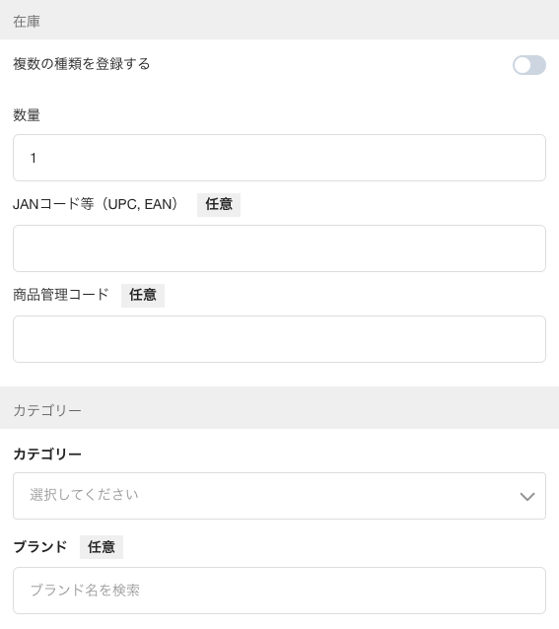
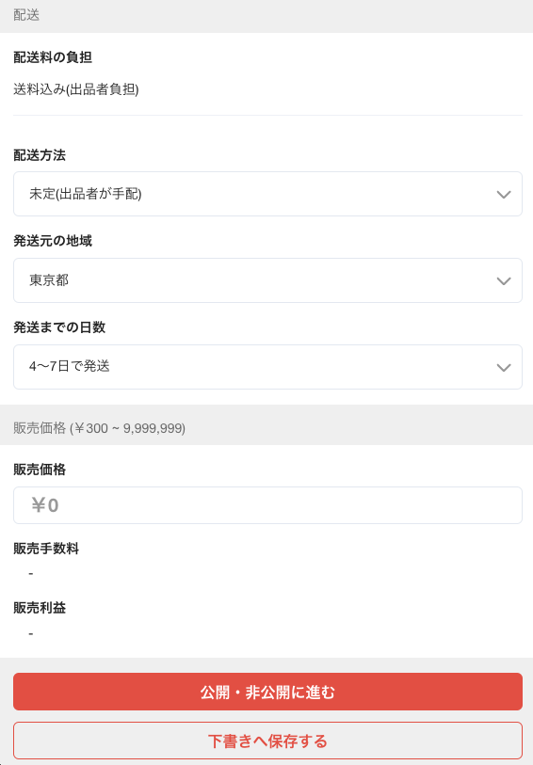

 |  |  |  | ① 商品画像1〜10

 |  |  |  |  |  |  |  |  |  | ⑤ SKU1_在庫数
 |  |  |  |  |  |  |  |  |  |  |  |  |  |  | ⑫ 配送方法
 |  |  |  | ② 商品名

 |  |  |  |  |  |  |  |  |  | ⑦ SKU1_JANコード
 |  |  |  |  |  |  |  |  |  |  |  |  |  |  | ⑬ 発送元の地域

 |  |  |  | ③ 商品説明 |  |  |  |  |  | ⑥ SKU1_商品管理コード |  |  |  |  | ⑭ 発送までの日数

 |  |  |  |  |  |  |  |  |  | ⑩ カテゴリID

 |  |  |  | ⑪ 商品の状態
 |  |  |  |  |  |  |  |  |  | ⑧ ブランドID

 |  |  |  |  |  |  |  |  |  |  |  |  |  |  | ⑮ 商品ステータス

CSVへの変換方法
1. テンプレートのシートを選択した状態にする
2.画面上部の［ファイル］タブをクリック
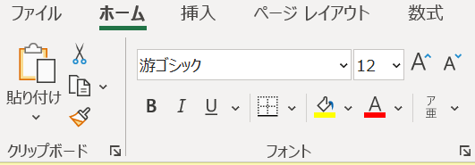

3.左のメニューから［名前をつけて保存］をクリック

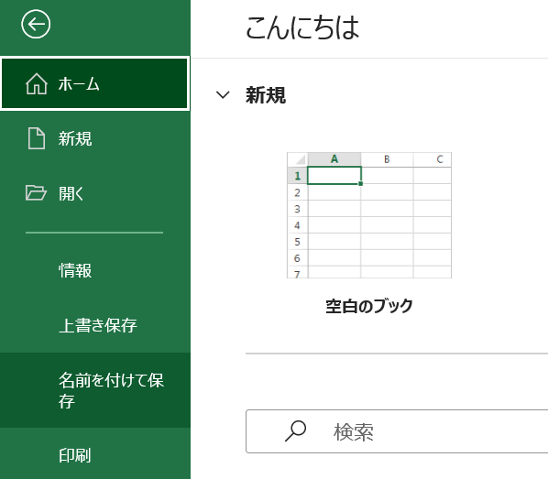

4.ファイルの拡張子のプルダウンをクリックし、［CSV（コンマ区切り）（.csv）］を選択肢、保存する
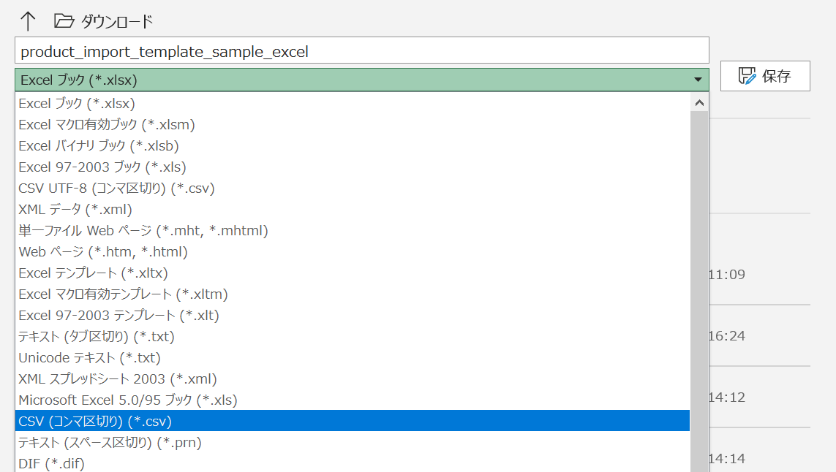

5.［選択したファイルの種類は複数のシートを含むブックをサポートしていません。］という警告が出た場合は［OK］をクリックしてください。

